Задание 1 Номер 1
1.Запишите распределение частот и постройте гистограмму: а) Цифры в списке ниже показывают общее количество шоколадных конфет в каждой из 20 упаковок конфет: 35, 36, 38, 37, 35, 36, 38, 36, 37, 35, 36, 36, 38, 36, 35, 38, 37, 38, 36, 38.
4 уникальных значения шок. Конфет | Кол. шоколадных конфет | 35 | 36 | 37 | 38
20 значений (упаковок конфет) | Частота | 4 | 7 | 3 | 6
Поэтому я сделаю таблицу частот, по которой построю гистограмму
Кол. шоколадных конфет
кол. шок. Конфет - Дискретные данные, т.к. они принимают только
определенные заранее значения

Гистограмма = Столбчатая диаграмма

б) Запишите размер обуви каждого студента в вашей группе.

Размер обуви - дискретные данные | Размер обуви (см) | 26 | 28 | 30 | 32
 | частота | 4 | 6 | 10 | 12
Размер обуви

Задание 1 Номер 2
2.Запишите сгруппированные данные в таблицу частот для каждой группы Следующие данные показывают баллы, полученные студентами групп по математике 2П1: 31, 93, 91, 13, 70, 50, 94, 22, 91, 91, 50, 91, 85, 91, 18, 54, 5, 53, 53 2П2: 51, 91, 32, 71, 30, 91, 56, 71, 20, 51, 52, 52, 33 2П3: 21, 62, 60, 91, 23, 66, 10, 55, 53, 91, 55, 52, 56, 91, 51, 91 Прокомментируйте сходства и различия между результатами. |  | 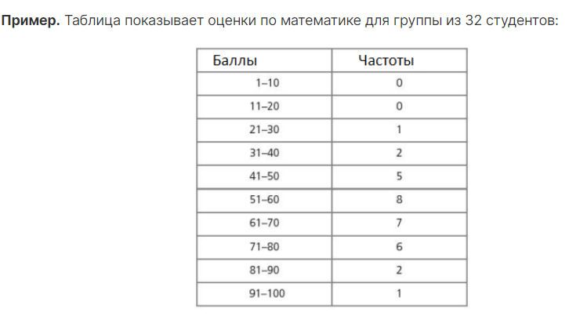
 |  |  | 2П1 |  |  | 2П2 |  |  | 2П3
Уникальных значений полученных баллов в каждой группе - много |  |  | Баллы | Частоты |  | Баллы | Частоты |  | Баллы | Частоты
 |  |  | 1 - 10 | 1 |  | 1 - 10 | 0 |  | 1 - 10 | 0
 |  |  | 11 - 20 | 2 |  | 11 - 20 | 0 |  | 11 - 20 | 1
Поэтому я сделаю сгруппированные таблицы частот, по которым построю гистограммы |  |  | 21 - 30 | 1 |  | 21 - 30 | 2 |  | 21 - 30 | 2
 |  |  | 31 - 40 | 1 |  | 31 - 40 | 2 |  | 31 - 40 | 0
Интервалы должны быть одинаковыми и не иметь пробелов |  |  | 41 - 50 | 2 |  | 41 - 50 | 0 |  | 41 - 50 | 0
 |  |  | 51 - 60 | 3 |  | 51 - 60 | 5 |  | 51 - 60 | 6
 |  |  | 61 - 70 | 1 |  | 61 - 70 | 0 |  | 61 - 70 | 3
 |  |  | 71 - 80 | 0 |  | 71 - 80 | 2 |  | 71 - 80 | 0
 |  |  | 81 - 90 | 1 |  | 81 - 90 | 0 |  | 81 - 90 | 0
 |  |  | 91 - 100 | 7 |  | 91 - 100 | 2 |  | 91 - 100 | 4
 | число студентов с оценкой |  |  | 19 | число студентов с оценкой |  | 13 | число студентов с оценкой |  | 16
Быллы студентов 2П1 по математике
Быллы студентов 2П2 по математике
Быллы студентов 2П3 по математике

 |  |  |  |  | Прокомментируйте сходства и различия между результатами.

 |  | Число студентов для которых известно кол. заработанных баллов в разных группах разное.
 |  | В группе 2П1 успеваемость сильно разниться
 |  | В группах 2П2 и 2П3 успеваемость распределена менее равновмерно, чем в группе 2П1

